Hoja1
 |  | Valores a capturar
Calculate the types with Fuzzy Logic Method

Calculation | Cálculos matemáticos |  |  |  | Data | Base de datos
 | LOCs | Log | Factor |  |  | LOCs | Log | Factor
VS | 5 | 0.69897000434 | 0.15051499783 |  | VS | 3 | 0.47712125472 | 0.15051499783
S | 7.0710678119 | 0.84948500217 |  |  | S | 4.2426406871 | 0.62763625255
M | 10 | 1 |  |  | M | 6 | 0.77815125038
L | 14.142135624 | 1.1505149978 |  |  | L | 8.4852813742 | 0.92866624822
VL | 20 | 1.3010299957 |  |  | VL | 12 | 1.079181246

IO | Lectura y escritura |  |  |  | Logic | Estructura lógica principal
 | LOCs | Log | Factor |  |  | LOCs | Log | Factor
VS | 10 | 1 | 0.11928031368 |  | VS | 10 | 1 | 0.099485002168
S | 13.16074013 | 1.1192803137 |  |  | S | 12.574334297 | 1.0994850022
M | 17.320508076 | 1.2385606274 |  |  | M | 15.811388301 | 1.1989700043
L | 22.79507057 | 1.357840941 |  |  | L | 19.881768219 | 1.2984550065
VL | 30 | 1.4771212547 |  |  | VL | 25 | 1.3979400087

Estimated Reuse

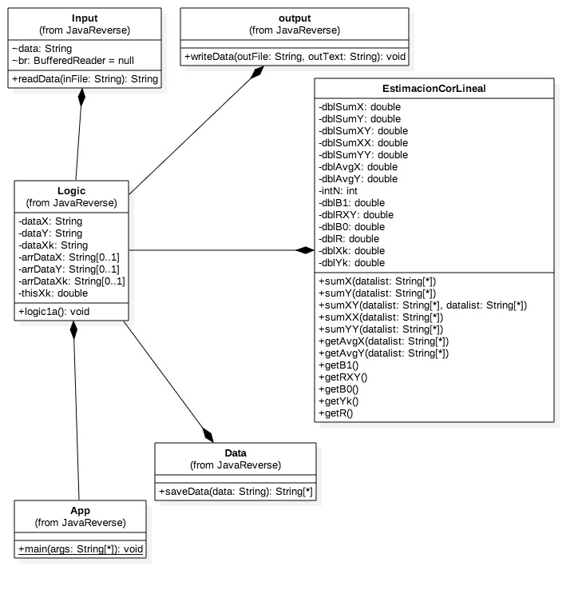
Object | Description | Size | Number | LOC | Total
Input | Clase que lee un archivo con los datos de entrada. | L | 1 | 8.4852813742 | 8.4852813742
Data | Clase que almacena temporalmente los datos. | VL | 1 | 12 | 12
Output | Clase que escribe los resultados en un archivo txt. | VL | 1 | 12 | 12
 |  |  |  | Reuse TOTAL LOC | 32.485281374

Estimated Size, BASE

Object | Description | Size | Number | LOC | Total
App | Clase principal que ejecuta el programa. | L | 1 | 19.881768219 | 19.881768219
Logic | Clase que controla todo el proceso (leer, calcular y escribir). | VL | 1 | 25 | 25

 |  |  |  | Base TOTAL LOC | 44.881768219

Estimated Size, Add

Object | Description | Size | Number | LOC | Total
sumX | Calcula la suma de todos los valores X. | VS | 1 | 5 | 5
sumY | Calcula la suma de los valores Y. | VS | 1 | 5 | 5
sumXX | Calcula la suma de X*X. | VS | 1 | 5 | 5
sumXY | Calcula la suma de X*Y. | VS | 1 | 5 | 5
sumYY | Calcula la suma de Y*Y. | VS | 1 | 5 | 5
avgX | Calcula el promedio de X. | S | 1 | 7.0710678119 | 7.0710678119
avgY | Calcula el promedio de Y. | S | 1 | 7.0710678119 | 7.0710678119
B1 | Calcula la pendiente de la regresión. | VL | 1 | 20 | 20
B0 | Calcula la intersección. | VL | 1 | 20 | 20
yk | Calcula el coeficiente de correlación. | S | 1 | 7.0710678119 | 7.0710678119
R | Calcula la predicción para un valor Xk. | VL | 1 | 20 | 20
RR | Cálculo auxiliar relacionado con R. | S | 1 | 7.0710678119 | 7.0710678119

 |  |  |  | TOTAL LOC estimated | 113.28427125

 |  |  |  |  | TOTAL LOC | 190.65132084

